PALIZADA
INSTITUTO ELECTORAL DEL ESTADO DE CAMPECHE
“25 ANIVERSARIO DEL IEEC, 1997-2022”
PROCESO ELECTORAL ESTATAL ORDINARIO 2021
MAPA DE LOS RESULTADOS DE LA ELECCIÓN DE AYUNTAMIENTOS

AYUNTAMIENTO DE PALIZADA |  |  |  |  |  |  |  |  |  | Resultados con base a la Sesión del Cómputo Municipal celebrada el 9 de junio de 2021.
VAXCAMPECHE | PT | PVEM | MOVIMIENTO CIUDADANO | MORENA | PES | RSP | FXM | CANDIDATOS/AS NO REGISTRADOS/AS | VOTOS NULOS | VOTACIÓN T. EMITIDA
2,481 | 1,081 | 2 | 679 | 1,561 | 13 | 26 | 8 | 0 | 97 | 5,948

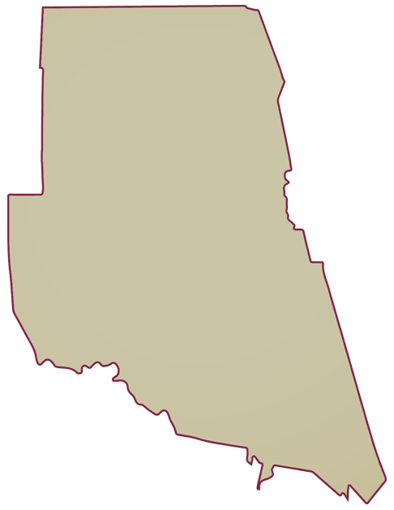
PAN | MOVIMIENTO CIUDADANO |  | PRI | PVEM | NUEVA ALIANZA
55 | 2,351 | 75

PARTICIPACIÓN CIUDADANA | 80.5962%
ABSTENCIONISMO | 19.4038%
GANADOR

LISTA NOMINAL |  | 7,380
SECCIONES |  | 10
CASILLAS |  | 14

PARTICIPACIÓN CIUDADANA |  | 80.5962%
ABSTENCIONISMO |  | 19.4038%

